상품제안서
이노젠 타임패드 탁상시계 겸용 전자메모장 | 상품코드: S39088

 |  |  |  |  |  |  | 02-713-8555 | www.synergygift.co.kr
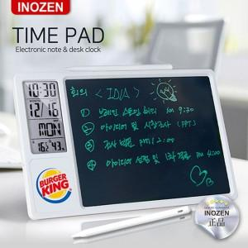

【상세/제작정보】 | <p><span style="font-size: 14pt;">※ 카키색 단종 입니다.</span></p>

【인쇄/포장옵션】 | 레이저, 풀칼라 / 포장지포장

【공급단가】 | 수량 | 20~ | 100~ | 300~ | 500~ | 1,000~
*VAT별도 | 단가 | 17,500원 | 15,900원 | 15,200원 | 14,900원 | 14,700원

【상품 URL】 | https://www.synergygift.co.kr:443/src/goods_detail.php?gdno=39088

